Sheet1
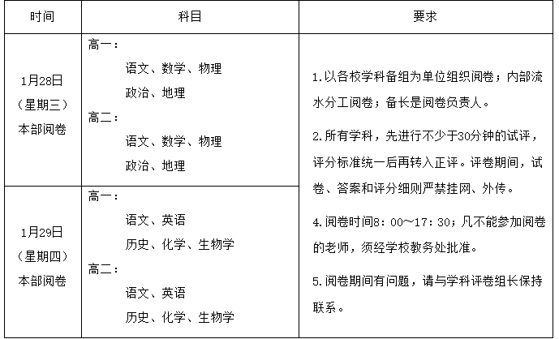
姓名 | 性别 | 是否本校 | 最大监考段数 | 不监考科目 | 历次监考时长 | 学科
周叶玲 |  |  |  |  | 100
万千慧 |  |  |  |  | 100
吴佳佳 |  |  |  |  | 100
植安丽 |  |  |  |  | 100
黄嘉华 |  |  |  |  | 100
朱铭婷 |  |  |  |  | 100
郑晓如 |  |  |  |  | 100
黄永忠
叶小梅
冯展维
谭泽光
廖怡
吴茜雨
黎霞
江健初
余华伟
卢翠霞
张永明
刘永潇
张颖

